05.写真・取引士証の表裏写し
 |  | 商号

 | 写真

 | 代表者 |  | 政令使用人
2.4×3.0㎝
写真を
貼り付けて下さい。
データ貼付可
2.4×3.0㎝
写真を
貼り付けて下さい。
データ貼付可

 | 氏名 | 0 | 氏名 | 0

 | 専任宅地建物取引士
2.4×3.0㎝
写真を
貼り付けて下さい。
データ貼付可

 | 氏名 | 0

宅地建物取引士証（表） |  |  | 宅地建物取引士証（裏）

 |  |  | 用紙が足りない場合は、コピーしてください。

06.東日本レインズ加入申込書
 | 公益社団法人 全日本不動産協会 |  |  |  |  |  |  |  |  |  |  |  |  |  |  | R-No.
 | 全日本不動産関東流通センター 御中
 |  |  |  |  |  |  |  |  |  |  |  |  | 申込年月日： |  | 令和 |  | 0 | 年 | 0 | 月 | 0 | 日

▼ 東日本レインズIP型加入申込書 ▼

 | 東日本レインズIP型（以下「レインズ」）の諸規程並びに利用条件を遵守のうえ利用することを確約し、
 | 加入申込致します。

 | 商号又は名称（支店名も記載） |  |  |  |  |  |  |  |  |  |  |  |  | 代表者名

 | 免許番号 |  |  |  |  |  |  |  |  |  |  |  |  | 担当者名
 |  |  |  |  |  | （ |  | ）

 | 所在地 |  |  | 〒 |  |  | -
 | 0

 | TEL |  |  |  |  |  |  |  |  |  |  | FAX
 |  |  |  |  | （ |  |  | ） |  |  |  |  |  |  | （ |  |  | ）

 |  |  |  |  |  |  |  |  |  | ご | 注 | 意
・ | このお申込でレインズのIDが発行されます。ID及びパスワードは供託日に当協会へ登録のメールアドレスへ確認方法等をご通知致します。初期のパスワードは当センターで自動設定致します。希望するパスワードへ変更したい場合はログイン後に各自で変更をお願い致します。
 |  | 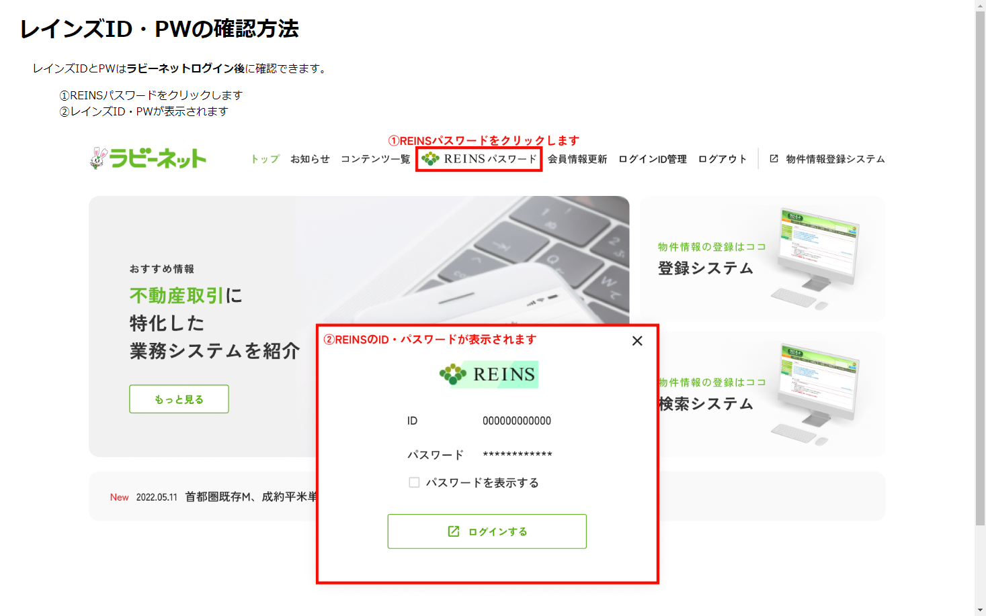
・ | レインズは公益財団法人東日本不動産流通機構が運営するシステムです。このシステムを利用し物件情報を登録することで宅建業法34条2項の指定流通機構への登録義務を果たすことができます。

・ | 利用する前に運営規程や利用規約・ガイドライン、マニュアル等を必ずご一読下さい。 利用に際しましては各法令を遵守して下さい。規約やマニュアル等はレインズのメインメニューに掲載しております。

・ | レインズは一定以上のアクセスを行うと利用料が発生致します。レインズ利用料のご請求は「SMBCファイナンスサービス株式会社」を通じての請求となります。課金対象項目やお支払方法等、詳しくは東日本レインズIP型ホームページを御覧下さい。

 |  |  | 〒１０２－００９３ 東京都千代田区紀尾井町3-30 全日会館
 |  |  |  |  |  |  |  |  | 全日本不動産関東流通センター |  |  |  |  |  |  | 電話 |  | 03-3263-4484

専任取引士届
※専任取引士が２名以上の場合、記入してください。
※この用紙は必ず入会申込書（主たる事務所）又は入会申込書（従たる事務所）と同時に提出してください。
総本部受付日
専 任 取 引 士 届

公益社団法人 全日本不動産協会 殿 公益社団法人 不動産保証協会 殿

 |  |  |  |  |  |  |  |  |  |  | 記入日 |  |  |  | 年 |  | 月 |  |  | 日

免許証番号 |  | □ | 国土交通大臣 |  |  | □ |  | 知事 |  | ( |  |  | ) | 第 |  |  |  |  |  | 号

主たる事務所の商号又は名称

従たる事務所の名称 (※支店の場合記入）

専任取引士 | フリガナ |  |  |  |  |  | 生年月日 |  |  |  |  |  |  | 年 |  | 月 |  | 日 | 性別

 | 氏 名
 |  |  |  |  |  |  | ＴＥＬ |  |  |  |  | ( |  |  |  | )

 | 現住所 | 〒 |  | －

 | 登録番号 | ( |  |  | ) | 第 |  |  | 号 | 登録年月日 |  |  |  |  |  | 年 |  | 月 |  | 日

専任取任士 | フリガナ |  |  |  |  |  | 生年月日 |  |  |  |  |  |  | 年 |  | 月 |  | 日 | 性別

 | 氏 名
 |  |  |  |  |  |  | ＴＥＬ |  |  |  |  | ( |  |  |  | )

 | 現住所 | 〒 |  | －

 | 登録番号 | ( |  |  | ) | 第 |  |  | 号 | 登録年月日 |  |  |  |  |  | 年 |  | 月 |  | 日

専任取引士 | フリガナ |  |  |  |  |  | 生年月日 |  |  |  |  |  |  | 年 |  | 月 |  | 日 | 性別

 | 氏 名
 |  |  |  |  |  |  | ＴＥＬ |  |  |  |  | ( |  |  |  | )

 | 現住所 | 〒 |  | －

 | 登録番号 | ( |  |  | ) | 第 |  |  | 号 | 登録年月日 |  |  |  |  |  | 年 |  | 月 |  | 日

専任取引士 | フリガナ |  |  |  |  |  | 生年月日 |  |  |  |  |  |  | 年 |  | 月 |  | 日 | 性別

 | 氏 名
 |  |  |  |  |  |  | ＴＥＬ |  |  |  |  | ( |  |  |  | )

 | 現住所 | 〒 |  | －

 | 登録番号 | ( |  |  | ) | 第 |  |  | 号 | 登録年月日 |  |  |  |  |  | 年 |  | 月 |  | 日

専任取引士 | フリガナ |  |  |  |  |  | 生年月日 |  |  |  |  |  |  | 年 |  | 月 |  | 日 | 性別

 | 氏 名
 |  |  |  |  |  |  | ＴＥＬ |  |  |  |  | ( |  |  |  | )

 | 現住所 | 〒 |  | －

 | 登録番号 | ( |  |  | ) | 第 |  |  | 号 | 登録年月日 |  |  |  |  |  | 年 |  | 月 |  | 日

